Anexo 4 Carta Gantt Gx
 |  |  | Carta Gantt |  |  |  |  |  |  |  |  |  |  |  |  |  |  |  |  |  |  |  |  |  |  |  |  |  | 2025-05-12
 |  |  | Departamento de Conexiones
 |  |  | Gerencia de Planificación y Desarrollo

Actividades Generales |  |  | AÑO/MES |  | 2025 |  |  |  |  |  |  |  |  |  |  |  | 2026
 |  |  | Fecha Inicio [dd-mm-aaaa] | Fecha Fin [dd-mm-aaaa] | ENE | FEB | MAR | ABR | MAY | JUN | JUL | AGO | SEP | OCT | NOV | DIC | ENE | FEB | MAR | ABR | MAY | JUN | JUL | AGO | SEP | OCT | NOV | DIC
1 | A | CEM y Requerimientos (planos, revisión de diseño, etc.) | 2025-07-04 | 2025-08-18
2 | B | Información Técnica para Estudios (IT-E) | 2025-08-19 | 2025-09-03
 | C | Estudios de Diseño | 2025-08-19 | 2025-10-03
 | D | Estudios Operacionales | 2025-08-19 | 2025-11-03
3 | E | Sistema de Información en Tiempo Real (SITR) | 2025-08-19 | 2025-10-09
 | F | Esquemas de Medidas de Energia (EME) | 2025-08-19 | 2025-10-04
 | G | Otros requerimientos de PES | 2025-08-19 | 2025-09-19
 | H | Puesta en Servicio (PES) | 2025-11-08 | 2026-02-21
4 | I | Otros requerimientos de EO | 2026-02-22 | 2026-03-24
 | J | Validación de Modelo Dinámico | 2026-02-22 | 2026-04-22
 | K | Término de maniobras | 2026-02-22 | 2026-02-22
 | L | Primera Sincronización de unidades | 2025-11-09 | 2025-11-14
 | M | Solicitud Entrada en Operación (SEO) | 2026-04-22 | 2026-04-22

Dependiendo del tipo de proyecto la actividad G podría considerar: print out de relés nuevos, protocolos de equipos, guía de maniobras, incorporación a plataformas y registros del Coordinador.
En las actividades H y M se debe indicar rangos de tiempo acotados de 1-2 meses.
Dependiendo del tipo de proyecto la actividad I podría considerar: print out de relés existentes, costos variables, información técnica, informes de pruebas de parámetros operacionales e incorporación a plataformas y registros del Coordinador.
Los tiempos de cada actividad deben considerar al menos una (01) iteración con el plazo de revisión normativo por parte del Coordinador.
Este formato es referencial, por lo que como empresa solicitante puede agregar actividades que considere necesaria detallar para el proceso de conexiones.
Las actividades generales de la ruta crítica son: A, B, D y J

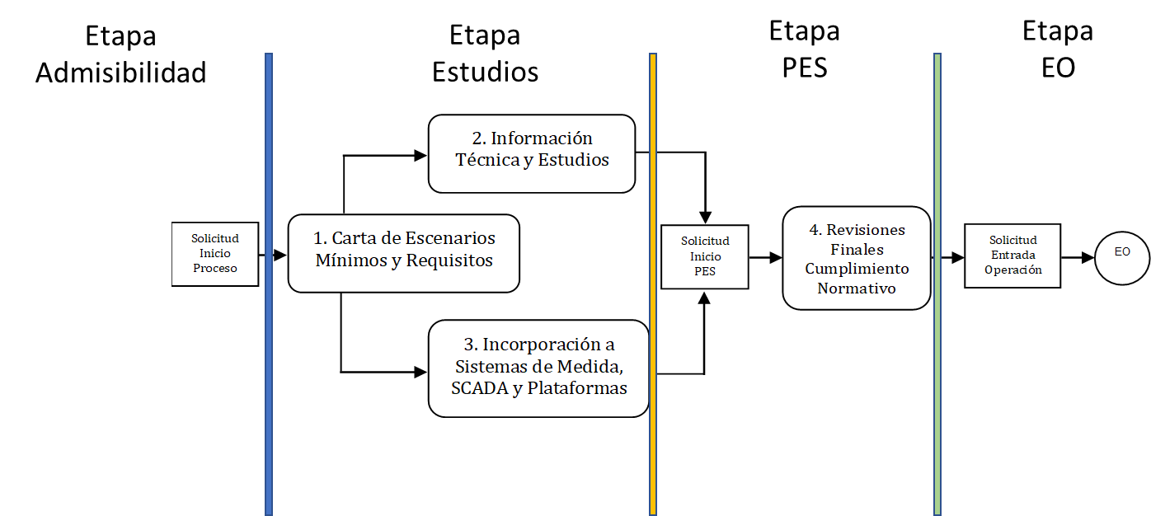

El proceso de conexión del proyecto se modela en 4 etapas principalmente. Para acceder a cada una de ellas, el proyecto debe tener la aprobación de todos los requerimientos de la etapa anterior.

